Worksheet
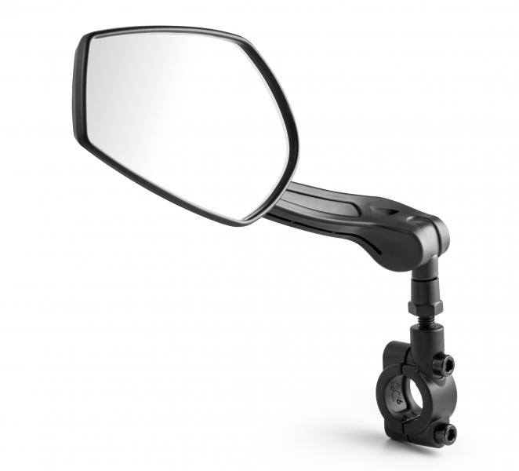
Lifenaxx Fahrradspiegel links LX-031

Artikelnummer | 4935 |  | VE | 25
EAN | 4260358128191 |  | Stück pro Palette | Keine Angabe
Zollnummer | 70091000 |  | Lagen Pro Palette | Keine Angabe

Abmessungen - Artikel
Länge(cm) | Breite(cm) | Höhe(cm) | Gewicht(g)
26 | 5.5 | 8.4 | 180

Abmessungen - Artikelverpackung
Länge(cm) | Breite(cm) | Höhe(cm) | Leergewicht(g) | Gewicht(g) Artikel+Verpackung
26.5 | 5.5 | 9.5 | 0 | 190

Abmessungen - VE Karton (Masterkarton)
Länge(cm) | Breite(cm) | Höhe(cm) | Gewicht(g)
35 | 23 | 15 | 1200

Verpackung - Bestandteile
Rest Zubehör (g) | Papier/Pappe (g) | Styropor (g) | Kunstst. Hohlkörper(g) | Kunstst. Folien(g) | Materialverbunde (g)
0 | 0 | 0 | 0 | 0 | 0

Weiterführende Informationen
Technaxx Reseller Portal

